Sheet1
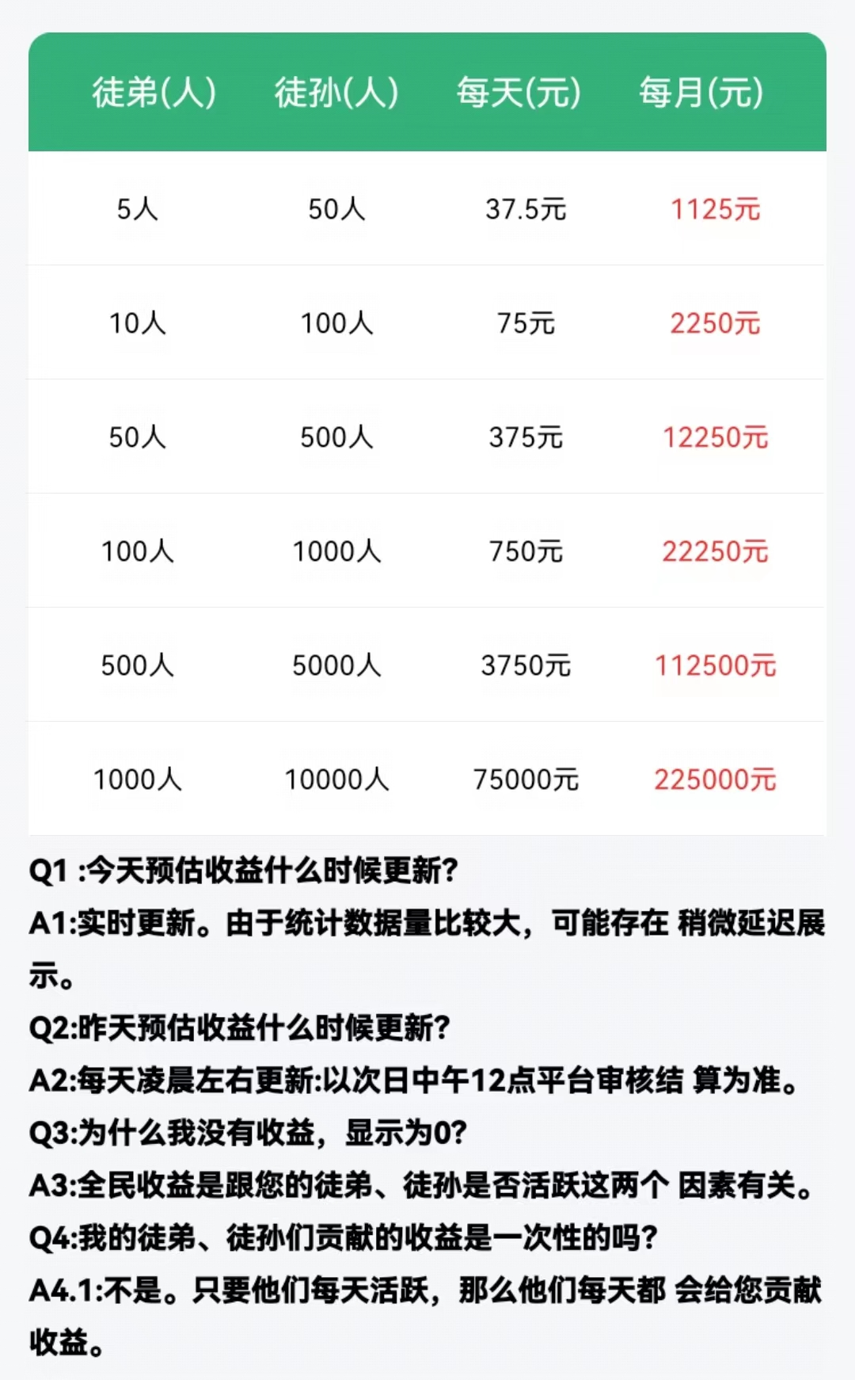
提现类型 | 触发条件 | 其他限制 | 提现金额（元）
饭店级别 | 饭店达到1级 |  | 0.3
 | 饭店达到2级 |  | 0.4
 | 饭店达到3级 |  | 0.45
 | 饭店达到4级 |  | 0.5
 | 饭店达到5级 |  | 0.6
 | 饭店达到6级 |  | 1
 | 饭店达到7级 | 至少1个好友 | 2
 | 饭店达到8级 | 至少1个好友 | 5
 | 饭店达到9级 | 至少2个好友 | 10
 | 饭店达到10级 | 至少8个好友 | 20
 | 饭店达到11级 | 至少16个好友 | 50
 | 饭店达到12级 | 至少32个好友 | 100
 | 饭店达到13级 | 至少64个好友 | 150
 | 饭店达到14级 | 至少128个好友 | 200
 | 饭店达到15级 | 至少256个好友 | 300
连续登录 | 连续登录12天 | 仅1次 | 500
 | 连续登录15天 | 仅1次 | 600
 | 连续登录20天 | 仅1次 | 800
 | 连续登录30天 | 仅1次 | 1000
 | 连续登录40天 | 仅1次 | 1500
 | 连续登录50天 | 仅1次 | 2000
分享（分享收益规则见下表） | 新人专享 | 仅1次 | 2
 | 新人专享 | 仅1次 | 10
 | 福利专享 | 仅1次 | 50
 | 累计收益 | 不限次 | 100
 | 累计收益 | 不限次 | 200
 | 累计收益 | 不限次 | 500

